DNI
 |  | APELLIDO Y NOMBRE |  | FARRE JUAN RAUL

 | PEGAR AQUÍ FOTO DE SU DNI

 |  |  | Tema 2

FINAL 1

Ejercicio 1
Tema 9 | Alumno:
Ejercicio 1. (3.2 puntos) |  | Dada la siguiente Tabla (datos en columnas A, B, C), de las temperaturas medias mínimas por mes,
 |  | utilizar las funciones ADECUADAS de Excel para:

2015 | Temperaturas | Temperaturas | coeficiente | Temperatura | CLAVE
 | Chubut | Santa Fe |  | mayor
 | °C | °C
Ene | 2 | 38 | 0.95 | 38 | E38 | Positivas
May | 16 | 15 | 0.86 | 16 | M16 | Positivas
Mar | 1 | 28 | 0.92 | 28 | M28 | Positivas
Jun | -1 | 17 | 1.14 | 17 | J17 | ///
Abr | 0 | 25 | 1.12 | 25 | A25 | ///
Jun | -6 | -8 | 1.14 | -6 | J-6 | /// | (Aclaracion: Corregí la tabla que decia Jul, y en la tabla de valores decia "Jun" y entonces no daba valor. Creo que fue un error de tipeo.. Menos mal que me di cuenta)
Feb | 3 | 30 | 0.88 | 30 | F30 | Positivas

 | 1) Completar el Coeficiente (D) con los valores de la hoja VALORES |  |  |  |  |  |  | 0.5
 | 2) Completar E con la mayor temperatura, comparando las dos del mismo mes. |  |  |  |  |  |  | 0.5
 | 3) En F hallar la clave colocando la última letra del mes y la mayor temperatura: ejemplo E38 para enero |  |  |  |  |  |  | 0.5
 | 4) En G poner /// si ambas temperaturas son negativas o bien una de ellas es cero, de lo contrario colocar "positivas" |  |  |  |  |  |  | 0.8
 | 5) Hacer un gráfico adecuado que muestre las temperaturas por mes. Completar con títulos, leyendas, etc |  |  |  |  |  |  | 0.9

 | (Las celdas amarillas son las que se deben resolver. RECORDAR calcular una y COPIAR a las restantes).

 | Escribir abajo todas las fórmulas y funciones utilizadas, como texto.
Temperaturas Chubut y Santa Fe

 | BUSCARV(A8;VALORES!$C$3:$D$9;2;FALSO)
 | SI(B8>C8;B8;C8)
 | CONCATENAR(IZQUIERDA($A8;1);$E8)
 | SI(Y(B8>0;C8>0);"Positivas";"///")

Ejercicio 2
Tema 9 | Alumno: juan farre
Ejercicio 2. (2 puntos) |  | En Freemat:

1-Definir el vector columna v con los 4 primeros números pares como elementos y el vector z con los 4 primeros impares. |  |  |  | 0.6

2- Definir la matríz A: |  |  |  | 0.4

3- Graficar v y z en un mismo gráfico. Completar el gráfico con Título principal y títulos en los ejes |  |  |  | 1
para -1 <= x <= 2

4 )COPIAR aquí la CAPTURA de los comandos utilizados y la captura de la gráfica obtenida.

1)
 |  |  | 2)

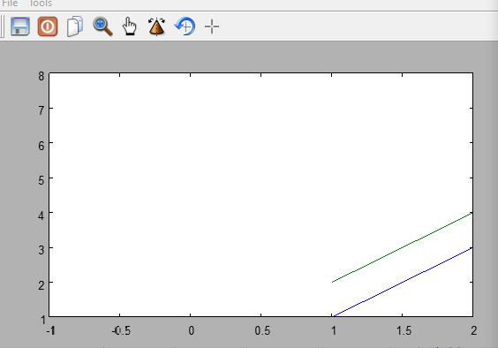

 | 3

Ejercicio 3
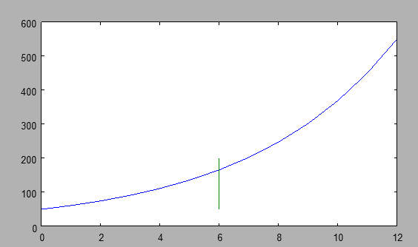
Tema 9 | Alumno:
Ejercicio 3 (2.6 puntos)
Resolver con Freemat el ejercicio 3

El crecimiento de una población de bacteria está representado por la expresión: |  | P(t) = Y= 50 e 0,2 t | donde t es el tiempo en horas.

En FreeMat: |  |  | Ptos
1) Hacer la Tabla t, P(t) o sea la variación temporal de P(t) para las primeras 12 hs, desde t=0 |  |  | 1
con dt= 1 hora
2) Graficar P(t). Completar el gráfico con Título principal y títulos en los ejes |  |  | 1
3) Marcar con una recta vertical el valor de P(t) para t= 6hs |  |  | 0.6

4 )COPIAR la CAPTURA de los comandos utilizados y la captura de la gráfica obtenida.

Ejercicio4
Tema 9 | Alumno:
Ejercicio 4 (2.2 puntos)

El crecimiento de una población de bacteria está representado por la expresión: |  |  |  | P(t) = Y= 50 e 0,2 t |  | donde t es el tiempo en horas.

En Excel: |  |  |  |  |  |  | Ptos
1) Tabular ambas para P(t) para t entre 0 y 12 hs con dt=1 hora |  |  |  |  |  |  | 0.8
Hallar D14, D15, E15 ésta última REDONDEAR a tres decimales. Luego COPIAR a las restantes filas
2) Graficar la variacion de P(t) en el tiempo. |  |  |  |  |  |  | 0.8
3) Marcar con una cruz en el gráfico la P(6), esto es P para 6 hs. |  |  |  |  |  |  | 0.6
Escribir abajo todas las fórmulas y funciones utilizadas, como texto.

to: | 0.000 | t | Y
Dt | 1.000 | 0.000 | 50.000
a: |  | 1.000 | 61.070
b |  | 2.000 | 74.591
 |  | 3.000 | 91.106 |  | Comandos utiolizados
 |  | 4.000 | 111.277 |  | B14
 |  | 5.000 | 135.914 |  | D15+B$15
 |  | 6.000 | 166.006 |  | 50*EXP(0,2*$D15)
 |  | 7.000 | 202.760
 |  | 8.000 | 247.652
 |  | 9.000 | 302.482
 |  | 10.000 | 369.453
 |  | 11.000 | 451.251 |  | t | y
 |  | 12.000 | 551.159 |  | 6.000 | 116.006
 |  |  |  |  | 6.000 | 216.006
 |  |  |  |  | 6.500 | 166.006
 |  |  |  |  | 5.500 | 166.006

 |  |  |  | t | y
 |  |  |  | 5 | 166
 |  |  |  | 6 | 166
 |  |  |  | 7 | 166

